MENU
1 | chuyển code html thường sang dạng reactjs
 |  | https://magic.reactjs.net/htmltojsx.htm
 |  |  |  | chưa thay đổi được tiêu đề của từng trang
 |  |  |  | thư viện chạy trên môi trường (nền), ví dụ như laravel chạy trên môi trường php chẳng hạn
 |  |  |  | như laragol, xampp là để chạy môi trường server ảo, quản lí database, ở dưới local(môi trường máy tính)
 |  |  |  | như ssh là để chạy môi trường sever thật, quản lí database thật trên mạng
 |  |  |  | khi dưới local hoàn thành thì đẩy code lên server, xong
 |  |  |  | câu lệnh npm run dev là nó chạy cái lệnh dài loằng ngoằng trong config

1 | Khái niệm
 |  | React là một thư viện JavaScript để xây dựng giao diện người dùng.
 |  | React được sử dụng để xây dựng các single-page applications | single-page applications.(SPAs) và Multi-page applications (MPAs)
 |  | React cho phép chúng ta tạo các components UI có thể tái sử dụng.

 | React-Dom
 |  | để nối thư viện react với dom
 |  | để render code trong react ra trình duyệt

 | react-Native
 |  | để render ra trên môi trường điện thoại như iOS, Android

 | XML
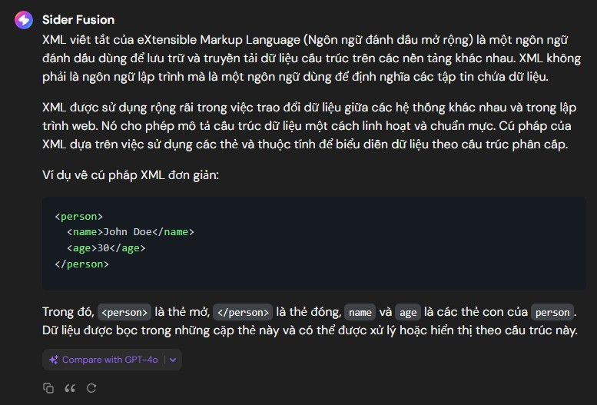

 | link chuyển đổi JSX ES6 sang ES5
 | lưu ý
 |  | cần có npm đi kèm với Node.js.
 |  | trong 1 cái components có thể nhiều components
 |  | phải export mới import được
 |  | index.js là file cấp cao nhất
 |  | side effects là ngôn ngữ chung trong lĩnh vực lập trình, là đang nói tới 1 phần mềm, khi có tác động thì nó dẫn tới dữ liệu của chương trình bị thay đổi

reactjs
 |  | react là 1 thư viện javascript

 |  |  |  |  |  |  | - | npm install -g npm@latest : cập nhật phiên bản npm mới nhất
 |  |  |  |  |  |  | - | npx create-react-app my-react-app : tạo dự án tên my-react-app
 |  |  |  |  |  |  | - | cd my-react-app : chạy đến chỗ thư mục của dự án
 |  |  |  |  |  |  | - | npm start : chạy ứng dụng
 |  |  |  |  |  |  | - | npm install react-router-dom : cài đặt react router
 |  |  |  |  |  |  | - | npm install styled-components : Cài đặt Styled Components:
 |  |  |  |  |  |  | - | npm show react version : kiểm tra phiên bản reactjs

 |  |  |  |  |  |  | modules ở đây là cái file có import, export
ưu điểm
 | - | react tạo 1 cấu trúc DOM ảo để cần dùng cái nào thì chạy cái đó, chứ ko chạy cả, thay vì thay đổi cả Dom
 | - | tất cả những gì tạo nó chạy vào id Root
 | - | reactjs sử dụng JSX(javascript XML để viết các template hoặc components trong javascript, mục đích kết hợp html và js dễ dàng hơn
 | - | ReactJS cung cấp một cách để quản lý trạng thái của ứng dụng thông qua "state" và "props"

 |  | trong reactjs, nodejs tạo môi trường để chạy mã javascript và tương tác với các thành phần khác của ứng dụng, kiểu như hỗ trợ phát triển và chạy ứng ụng web
Create React App |  | là một công cụ dùng để tạo ra một ứng dụng React mới một cách nhanh chóng và dễ dàng

ES6 |  | ECMAScript được tạo ra để chuẩn hóa JavaScript và ES6 là phiên bản thứ 6 của ECMAScript |  |  |  |  |  |  |  | giúp viết code dễ đọc dễ hiểu hơn

 | - | class |  | ít dùng
 | - | arrow functions |  | regular functions
 |  |  | ko sử dụng được constructor
 | - | variabble |  | cách lựa chọn khai báo biến nào phụ thuộc vào nhu cầu sử dụng, phạm vi, việc biến có thể thay đổi giá trị hay không trong quá trình sử dụng
 |  |  | var
 |  |  | + | Biến được khai báo bằng var có phạm vi là toàn cục hoặc cục bộ (trong một hàm).
 |  |  | + | Biến được khai báo bằng var có thể được khai báo lại và cập nhật giá trị trong cùng một phạm vi.
 |  |  | + | Nếu biến được khai báo bởi var ở bên trong một khối lệnh (block), biến đó vẫn có thể truy cập từ bên ngoài khối đó.
 |  |  | + | var là 1 function scope, không phải là block scope
 |  |  | + | dù khai báo ở đâu thì biến đều sẽ được đem lên đầu scope trước khi code được thực hiện.
 |  |  | let
 |  |  | + | let là phiên bản block scope của var và được giới hạn ở block, nơi nó được xác định
 |  |  | + | Biến được khai báo bằng let có phạm vi là block scope (tức là chỉ có thể truy cập trong cùng một khối lệnh).
 |  |  | + | Biến được khai báo bằng let không thể được khai báo lại trong cùng một phạm vi, nhưng có thể cập nhật giá trị.
 |  |  | + | đối với các block khác nhau thì việc tái khai báo biến sẽ không sinh ra lỗi vì đối với từng scope, mỗi biến sẽ được xem xét là 1 biến riêng khác biệt
 |  |  | + | nếu biến được khai báo ở trong vòng lặp, thì chỉ được sử dụng ở trong đó
 |  |  | + | let là 1 block scope
 |  |  | const
 |  |  | + | Biến được khai báo bằng const cũng có phạm vi block scope.
 |  |  | + | Biến được khai báo bằng const không thể được tái khai báo và k thể tái gán lại giá trị sau khi đã được khai báo (immutable).
 |  |  | + | là 1 block scope
 |  |  | + | nếu kiểu biến là reference (bao gồm object, array, function) thì có thể cập nhật thuộc tính (property) của biến đó
 | - | array method
 |  |  | map | phương thức được ưa chuộng nhất
 |  |  | filter
 |  |  | reduce
 |  |  | find
 |  |  | foreach
 |  |  | …như trong javascript
 | - | destructuring
 |  |  | là gán giá trị từ một cấu trúc dữ liệu phức tạp (như một object hoặc mảng) vào các biến riêng lẻ
 |  |  | chỉ lấy những thứ cần thiết trong đó
 | - | Spread Operator
 |  |  | cho phép chúng ta sao chép nhanh chóng tất cả hoặc một phần của mảng hoặc đối tượng hiện có vào một mảng hoặc đối tượng khác.
 |  |  | thường được sử dụng kết hợp với phép phá hủy.

 | - | modules | chia code nhỏ ra các phần riêng biệt
 |  |  | export
 |  |  | + | có thể xuất hàm hoặc biến
 |  |  | + | Có hai loại xuất: Được đặt tên và Mặc định.
 |  |  | import
 |  |  | + | based import
 |  |  | + | default import
 | - | ternary operator |  | ok
 | - | spread operator
JSX | React kết xuất HTML sang trang web bằng cách sử dụng hàm có tên createRoot() và phương thức render() của nó.
 | JSX stands for JavaScript XML.
 | JSX allows us to write HTML in React.
 | - | React hỗ trợ các câu lệnh if, nhưng không hỗ trợ bên trong JSX.
 | - | Viết câu lệnh if bên ngoài mã JSX
 | - | hoặc sử dụng toán tử 3 ngôi
 | - | {variable/number}

component
 |  | là các hàm trả về dưới dạng html
 |  | có thể tái sử dụng
 |  | class component thì ít sử dụng
 |  | funcshion component ưu tiên hơn
class

props |  |  |  |  |  |  |  |  |  |  | sum(a,b) | a, b là tham số
 | - | là các đối số được truyền vào react component
 | - | là viết tắt của property |  |  |  |  |  |  |  |  | khi truyền vào
 | - | có thể sử dụng để truyền dữ liệu |  |  |  |  |  |  |  |  | sum(7,8) | 7 8 là đối số
events |  | <button onClick={shoot}>Take the Shot!</button>
 | - | button thì sử dụng onClick
 | - | input thì sử dụng sự kiện onChange
Conditional |  | là sử dụng các câu điều kiện , rẽ nhánh, vòng lặp, toán tử

Lists
 | - | sử dụng map() để lặp
 | - | để lấy giá trị và in ra

forms
 | - | nó cũng tương tự như html thuần thôi
 | - | được xử lí bằng component, html thuần thì sử dụng bằng DOM
routes |  |  |  |  |  |  |  |  |  |  |  |  | useState | ok
 | - | thêm router bằng lệnh : npm i -D react-router-dom hoặc npm i -D react-router-dom@latest |  |  |  |  |  |  |  |  |  |  | useContext | ok
 |  | + | 1 ứng dụng có thể có nhiều routes |  |  |  |  |  |  |  |  |  | useEffect
 |  | + | các routes có thể lồng vào nhau
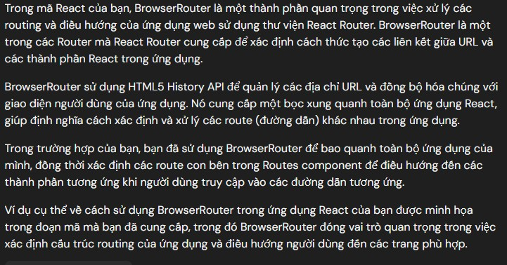

meno |  | để tăng hiệu suất bằng cách tránh render lại các coponent ko cần thiết

css

sass
state
 |  | Trong ReactJS, "state" đề cập đến một khái niệm quan trọng để quản lý dữ liệu và trạng thái của một component. State trong ReactJS là một đối tượng chứa dữ liệu cụ thể mà một component sử dụng để render giao diện và theo dõi các thay đổi của nó.
 |  | Các điểm chính về state trong ReactJS:
 |  | 1. Khởi tạo State:
 |  | State được khởi tạo trong constructor của component sử dụng this.state = {}.
 |  | 2. Thay Đổi State:
 |  | Để thay đổi state, bạn sử dụng phương thức this.setState() của component.
 |  | Không nên trực tiếp gán giá trị cho state bằng this.state.someProperty = someValue vì React không thể theo dõi thay đổi đó.
 |  | 3. Render Dựa trên State:
 |  | Giao diện render của một component thường phụ thuộc vào state của nó. Khi state thay đổi, component sẽ render lại để hiển thị dữ liệu mới.
 |  | 4. State Là Dữ Liệu Cục Bộ của Component:
 |  | Mỗi component trong ReactJS có state riêng của nó và không thể truy cập state của component khác trực tiếp.
 |  | State cung cấp tính đóng gói và bảo mật cho dữ liệu của component.
 |  | 5. Lưu Ý với Asynchronous Updates:
 |  | Hàm this.setState() trong ReactJS có thể nhận một function làm tham số thay vì object giá trị, giúp tránh việc xảy ra vấn đề với các cập nhật state không đồng bộ.
 |  | Sử dụng state là một phần quan trọng trong quá trình phát triển ứng dụng ReactJS, vì nó cho phép bạn theo dõi và cập nhật dữ liệu của component một cách dễ dàng và linh hoạt.
 |  | có thể sử dụng state, lifecycle, context và nhiều tính năng khác một cách dễ dàng trong các functional components.
 |  | React Hooks giúp cho việc viết code trong React trở nên dễ đọc, dễ bảo trì và tạo ra các component functional mạnh mẽ hơn.

Webpack
 |  | là một công cụ đóng gói (bundling tool) được sử dụng rộng rãi trong phát triển web để xử lý và tối ưu hóa các tệp tĩnh, như JavaScript, CSS, hình ảnh, font chữ, và các tệp khác.
 |  | Webpack giúp tổ chức và quản lý các module, những phần mã nguồn của ứng dụng, và biến chúng thành các bundle tối ưu để sử dụng trong quá trình phát triển và triển khai ứng dụng web.

hook |  | Hook cho phép các component function có quyền truy cập vào state và các tính năng React khác
 | - | Hook cho phép chúng ta "hook" vào các tính năng của React như state và phương thức vòng đời.
 | - | Quy tắc hook
 |  |  | Hook chỉ có thể được gọi bên trong các thành phần hàm React.
 |  |  | Hook chỉ có thể được gọi ở cấp cao nhất của một thành phần.
 |  |  | Hook không thể có điều kiện
ok | useState
 | - | React useState Hook cho phép chúng ta theo dõi trạng thái trong một function component
 | - | Trạng thái thường đề cập đến dữ liệu hoặc thuộc tính cần được theo dõi trong ứng dụng.
 | - | mục đích là để ghì đè, trong biến hoặc 1 object
ok | useEffect
 | - | hàm này nó nhận 2 đối số useEffect(<function>, <dependency>) |  |  |  |  |  |  | đối function là bắt buộc, còn dependency là ko bắt buộc
 | - | là một hàm hook dùng để thực thi side effects trong components functional.
 | - | side effects là ngôn ngữ chung trong lĩnh vực lập trình, là đang nói tới 1 phần mềm, khi có tác động thì nó dẫn tới dữ liệu của chương trình bị thay đổi
 | - | Side effects ở đây đề cập đến các hành động khác ngoài việc render giao diện
 | - | chẳng hạn như gọi API, thay đổi DOM trực tiếp, đăng ký và hủy đăng ký event listeners, và nhiều hành động khác.
 | - | để quản lý vòng đời của của một component
 | - | sau khi xong nên dọn dẹp để khỏi rò rỉ bộ nhớ
 | - | update DOM |  | ok
 | - | call API | ok
 | - | listen DOM events
 |  | + | scroll
 |  | + | resize
 | - | cleanup
 |  | + | remove listener / unsubscribe
 |  | + | clean timer
 | - | re-render nghĩa là render lại reactDOM
 | - | effect(callback) |  | ít dùng
 | - | effect(callback, []) |  | dùng thường xuyên
 | - | effect(callback, [depencency]) |  |  | dùng thường xuyên
 | - | search call api : "json place haberler"
 | - | sự kiện window sẽ ko bị mất đi khi unmouted, mà chỉ mất khi ta tắt hẳn trình duyệt, có nghĩa là rò rỉ bộ nhớ
 | - | cleanup function luôn được gọi trước khi component unmouted
 | - | cleanup function luôn được gọi trước khi callback được gọi (trừ lần mouted)
ok | useContext
 | - | truyền dữ liệu từ component1 xuống thẳng component3, mà ko cần qua component trung gian là component2
 | - | Nó có thể được sử dụng cùng với useState Hook để chia sẻ trạng thái giữa các thành phần được lồng sâu dễ dàng hơn so với chỉ sử dụng UseState
 | - | được sử dụng để truy cập giá trị của một Context mà đã được tạo bởi React.createContext().
 | - | Context cho phép bạn truyền dữ liệu giữa các component trong cây component mà không cần truyền props qua nhiều cấp đi xuống.
 |  | + | import createContext ở file con
 |  | + | sử dụng provider (đặt ở component cha) để cung cấp dữ liệu cho các component con
 |  | + | Consumer, là nhận dữ liệu từ component cha
 |  | + | sử dụng useContext ở component con, để đẩy thẳng dữ liệu yêu cầu lên component cha
ok | useRef | Ref stand for reference/tham chiếu
 | - | lưu các giá trị qua 1 tham chiếu bên ngoài function component
 | - | cho phép bạn duy trì các giá trị giữa các lần hiển thị.
 | - | Nó có thể được sử dụng để lưu trữ một giá trị có thể thay đổi mà không gây ra hiện tượng hiển thị lại khi cập nhật.
 | - | Nó có thể được sử dụng để truy cập trực tiếp vào phần tử DOM.
 |  | + | Không gây ra kết xuất lại
 |  | + | Truy cập các phần tử DOM
 |  | + | Theo dõi các thay đổi trạng thái
 | - | luôn trả về là 1object

 | useReducer
 | - | tương tự như useState Hook
 | - | Nó cho phép logic trạng thái tùy chỉnh.
 | - | Nếu bạn thấy mình đang theo dõi nhiều phần trạng thái dựa trên logic phức tạp, useReducer có thể hữu ích.
 | - | useState sử dụng với những component có state đơn giản : kiểu chuỗi số, object, array, số lượng ít…
 | - | useReducer sử dụng cho các component phức tạp
 | useCallback
 | - | trả về hàm gọi lại được ghi nhớ. |  |  |  | Hãy coi việc ghi nhớ như việc lưu vào bộ nhớ đệm một giá trị để không cần phải tính toán lại.
 | - | tách biệt các chức năng sử dụng nhiều tài nguyên để chúng không tự động chạy trên mỗi lần kết xuất.
 | - | Hook useCallback chỉ chạy khi một trong các phần phụ thuộc của nó cập nhật.
 | - | Điều này có thể cải thiện hiệu suất.
 | - | Các hook useCallback và useMemo cũng tương tự nhau.
 | - | useMemo trả về giá trị được ghi nhớ
 | - | useCallback trả về hàm được ghi nhớ
 | useMeno
 | - | trả về một giá trị được ghi nhớ
 | - | Hãy coi việc ghi nhớ như việc lưu vào bộ nhớ đệm một giá trị để không cần phải tính toán lại.
 | - | chỉ chạy khi một trong các phần phụ thuộc của nó cập nhật.
 | - | Điều này có thể cải thiện hiệu suất
 | - | tránh render 1 cách ko cần thiết
 | customHook
 | - | Hook là chức năng có thể tái sử dụng.
 | - | Khi bạn có logic thành phần cần được sử dụng bởi nhiều thành phần, chúng ta có thể trích xuất logic đó vào một Hook tùy chỉnh.

 | Mouted | gắn vào
 |  | khi được đưa vào component sử dụng thì nó là mouted rồi

 | Unmouted |  | tháo ra

Bất đồng bộ
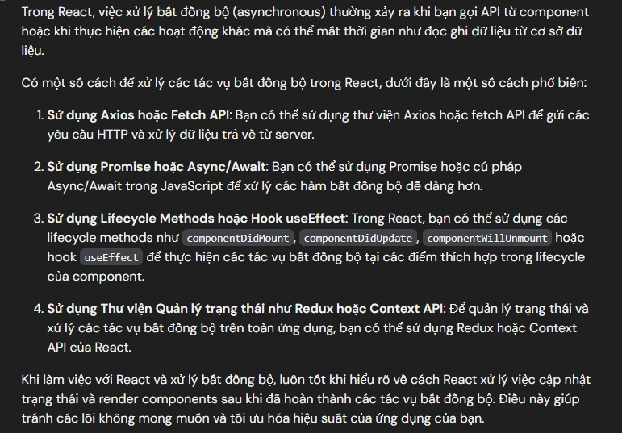

callback
 | là hàm (function) được truyền qua đối số khi gọi hàm khác
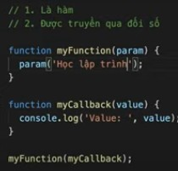

callback hell
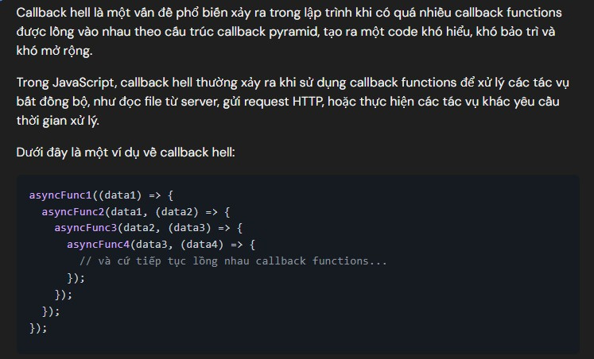

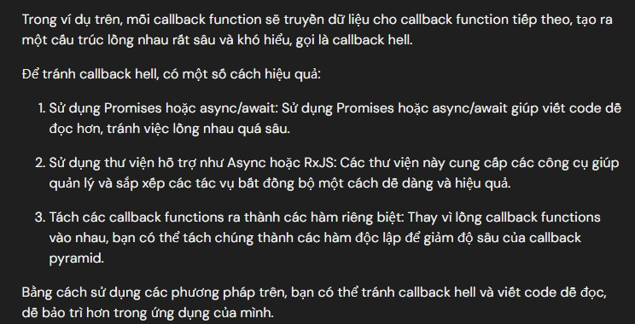

vòng đời |  | qua các giai đoạn, react sẽ render và cập nhật 1 giao diện hiệu quả
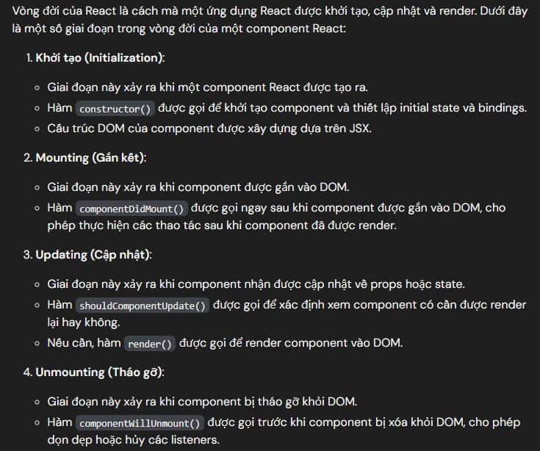

- | 3 cái thường dùng
 |  | hook |  |  |  |  | chỉ sử dụng trong function component
 | memo | HOC | higher order component |  |  |  | sử dụng đc cho cả class và function component
 |  | render props

js
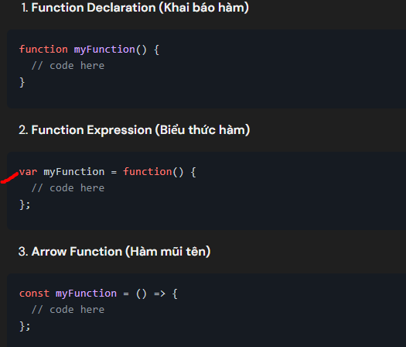
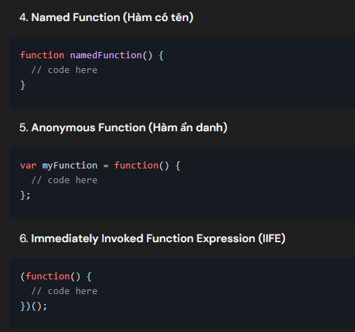
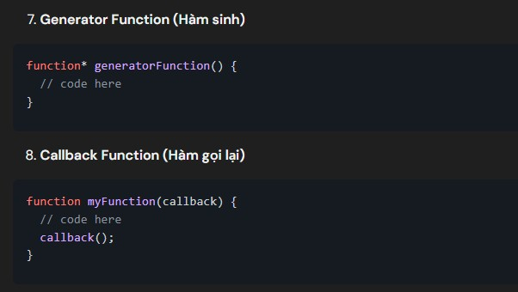
các loại function trong js

